상품제안서
키르히탁 65 폰지 나무곡자 장우산(검정) | 상품코드: S39512

 |  |  |  |  |  |  | 02-713-8555 | www.synergygift.co.kr
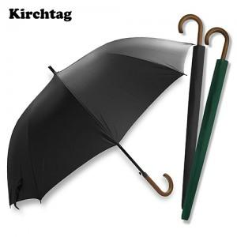 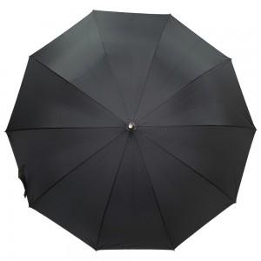

【상세/제작정보】

【인쇄/포장옵션】 | 실크, 원단1도인쇄 / OPP(비닐)

【공급단가】 | 수량 | 50~ | 100~ | 500~ | 1,000~ | 2,000~
*VAT별도 | 단가 | 7,540원 | 7,420원 | 7,250원 | 6,960원 | 6,670원

【상품 URL】 | https://www.synergygift.co.kr:443/src/goods_detail.php?gdno=39512

